Afregning 1
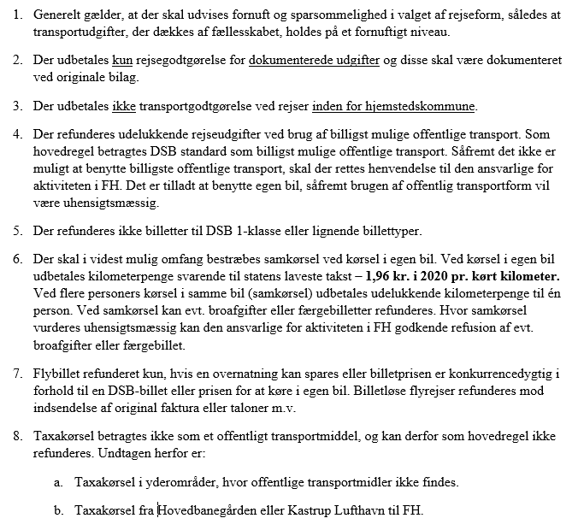
 | Faktura for 2020 |  |  |  |  |  |  | Fakturanr.:
 | Udlæg ifm. mødeafholdelse mv. |  |  |  |  |  |  | 1
 | (Til brug for LO-sektioner, repræsentanter mv.) |  |  |  |  |  |  | (skal udfyldes - fortløbende
 |  |  |  |  |  |  |  | nummerering)
Fakturamodtager: |  |  | Fagbevægelses Hovedorganisation, Islands Brygge 32 D, 2300 København S.

LO-sektionen/repræsentant mv.:
CVR-nr. |  | 2
LO-sektion
Adresse
Postnr./by
Telefon/mail
Bank |  | Reg.nr. | 3 |  | Kontonr. | 3

Deltager

Befordring fra adresse |  |  |  |  |  | Befordring til adresse

Ved anvendelse af offentlig transport: |  |  |  |  |  | Transportomkostninger*1 |  |  | Beløb
(Der skal anvendes billigst mulige offentlige transportmiddel)

Ved anvendelse af bil: |  |  |  | Kørte km. |  |  | á 1,96 kr. pr. km. | 0 | Beløb
(Indberetning af KM-penge til |  |  |  | Aftalte udlæg ifm. bilkørsel*1 |  |  |  |  | Beløb
SKAT skal foretages af
LO-sektionen) |  |  |  | I alt godtgørelse ved anvendelse af egen bil |  |  |  | 4 | I alt
FH opfordrer til samkørsel når flere deltager i samme aktivitet.

 |  |  |  | Transportomkostninger i alt |  |  |  | 4 | I alt

 |  |  |  | Udlæg til mødeafholdelse |  |  |  |  | Beløb

 |  |  |  | Samlet udlæg i alt |  |  |  | 4 | I alt
 |  |  |  |  |  |  | (momsen udgør 0 pct. - udlægsmoms)

Aktivitet
Dato for afholdelse

Kontaktperson FH

Underskrift sektionen/repræsentanten mv. |  |  |  |  |  |  | Dato/fakturadato

Udfyldes af FH efter at fakturaen er returneret:
Underskrift ansvarlig for aktiviteten |  |  |  |  |  | Dato | Attest afdelingsleder

Aktivitetens kontonummer
Note 1 - Udlæg til offentlig transport samt udlæg ifm. bilkørsel udbetales kun mod påhæftning af originale bilag
 | Retningslinjer ved betaling af udlæg ifm. mødeafholdelse mv.

